상품제안서
코튼클라우드 호텔수건 40수 200g | 상품코드: F16997

 |  |  |  |  |  |  | 02-412-0044 | www.easy1.co.kr
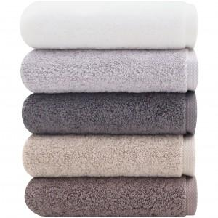 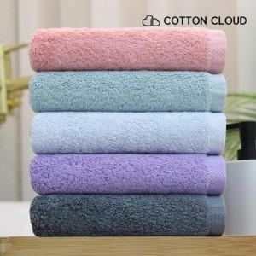

【상세/제작정보】 | 자수인쇄는 주문전 필수 문의 주시기 바랍니다. (※자수인쇄는 난이도, 크기 등으로 인해 단가 변동 있을 수 있습니다.)

【인쇄/포장옵션】 | 자수 / 종이케이스

【공급단가】 | 수량 | 100~ | 300~ | 500~ | 1,000~ | 3,000~
*VAT별도 | 단가 | 5,040원 | 4,860원 | 4,680원 | 4,500원 | 4,320원

【상품 URL】 | https://easy1.co.kr:443/src/goods_detail.php?gdno=16997

